Blad1
Locatie: | Gemeentehuis | Gemeentehuis - Raadzaal | Schip de Bounty | Librije | Honeymoonsweet
Straat: | Demonstratielaan | Dick Ketlaan | Hoofd | Grote markt | Raadhuisplein
Nummer: | 1 | 21 | 1 | 2 | 1
Postcode: | 1234 AB | 1687 CD | 1620AA | 2011 RD | 9411 NB
Plaats: | Demodam | Wognum | Hoorn | Haarlem | Beilen
Max. aantal personen: | 105 | 200 | 350 | 20 | 6
Vanaf prijs: | € 25.00 | € 50.00 | € 500.00 | € 75.00 | € 0.00
E-mailadres: | info@demodam.nl | info@medemblik.nl | info@trouwschip.nl | antwoord@haarlem.nl | gemeente@middendrenthe.nl
Telefoonnummer | 012-3456789 | 0229 856 000 | 06 5117 3043 | 14 023 | 0593 53 92 22
Website: | www.demodam.nl/Trouwen | www.medemblik.nl | www.trouwschip.nl | www.haarlem.nl | www.middendrenthe.nl
Foto: | 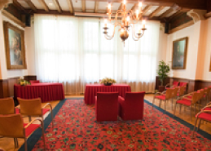 | 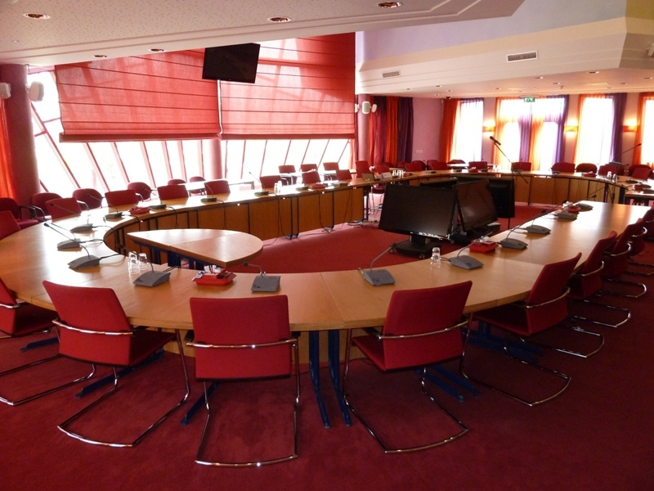 |  | 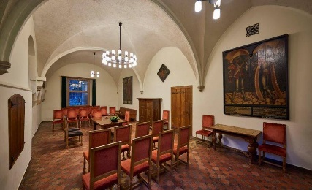 | 
Omschrijving: | Het gemeentehuis dateert uit 2019 en is een prachtig voorbeeld van de echte Hollandse demonstratiestijl. De trouwzaal heeft een historische, maar tegelijkertijd moderne, ruime uitstraling door de mooie lichtinval. | Meer in het middelpunt kunnen jullie niet staan. In onze mooie ruime romantische raadzaal staat een ronde tafel waarin jullie het ja-woord kunnen geven. Omringt met familie en vrienden. | Letterlijk in het huwelijksbootje stappen. Geef het ja-woord met wind in de zeilen en vaar met elkaar de toekomst in. | Klassiek en romantisch, echt een plekje om elkaar het ja-woord te geven. | Speciaal knus kamertje waar jullie als klein gezelschap een mooi moment kunnen hebben tijdens de verbinding.

